Jak funguje RVP-ŠVP-PP
Jak funguje tvorba prováděcích plánů
 | 1. | RVP | Stát nařídí školám splnit nějaké výstupy - RVP
 | 2. | ŠVP | Školy napíší ŠVP, ve kterém se zaváží tyto výstupy naplnit na konkrétních učivech
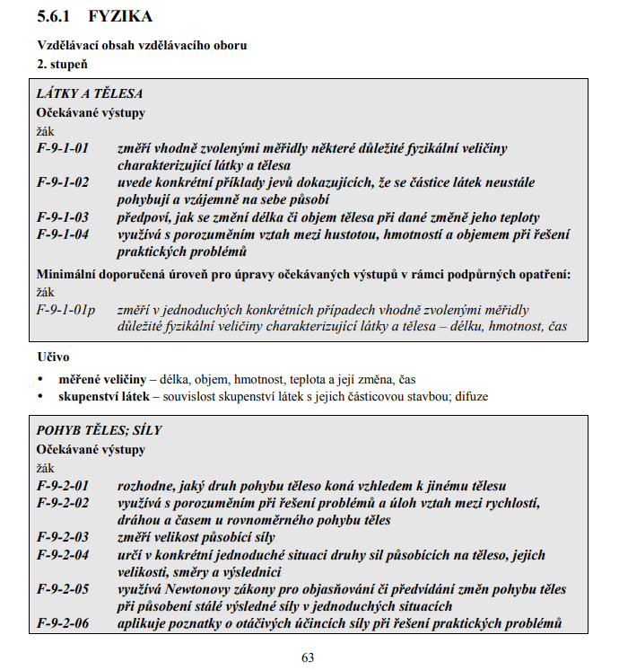
 | 3. | PP | Ve svých prováděcích plánech se pak ukazuje po měsících, jaké výstupy a na jakých učivech škola konkrétně provádí a jak je má rozpracované (metody, formy, pomůcky)

Příklad:

 |  |  |  | Výstup pro ZŠ, požadavek státu, k dispozici na www MŠMT

 |  |  |  | Náš ŠVP, dělaný podle RVP, k výstupu přidáváme UČIVO
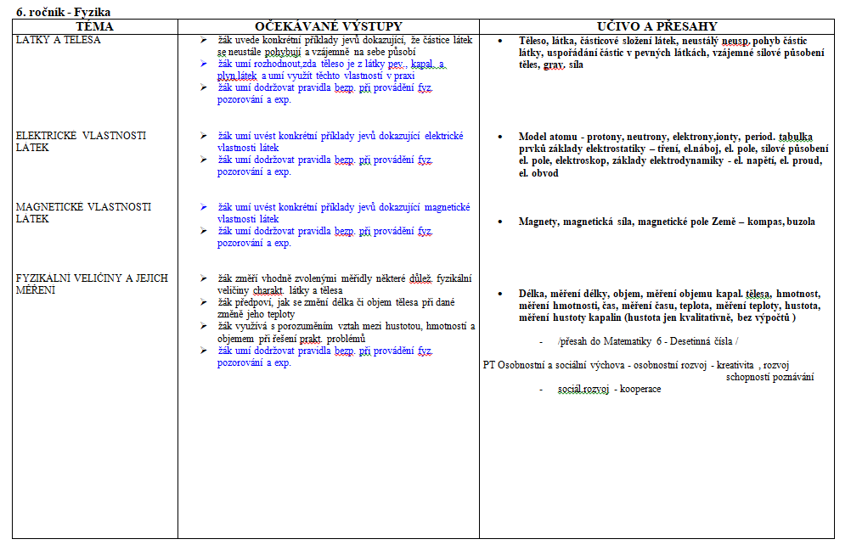

 |  |  |  | Náš prováděcí plán, který obsahuje KONKRÉTNÍ učiva, ve kterých se daného výstupu dosahuje

Bloom
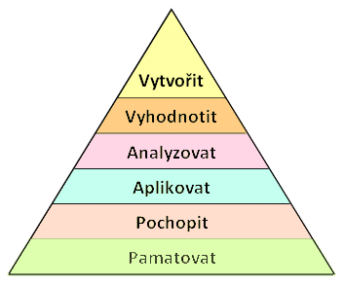
1. Zapamatování - ZNALOSTI
termíny a fakta, jejich klasifikace a kategorizace | definovat, doplnit, napsat, opakovat, pojmenovat, popsat, přiřadit, reprodukovat, seřadit, vybrat, vysvětlit, určit
2. Pochopení
překlad z jednoho jazyka do druhého, převod z jedné formy komunikace do druhé, jednoduchá interpretace, extrapolace (vysvětlení) | dokázat, jinak formulovat, ilustrovat, interpretovat, objasnit, odhadnout, opravit, přeložit, převést, vyjádřit vlastními slovy, vyjádřit jinou formou, vysvětlit, vypočítat, zkontrolovat, změřit
3. Aplikace
použití abstrakcí a zobecnění (teorie, zákony, principy, pravidla, metody, techniky, postupy, obecné myšlenky v konkrétních situacích) | aplikovat, demonstrovat, diskutovat, interpretovat údaje, načrtnout, navrhnout, plánovat, použít, prokázat, registrovat, řešit, uvést vztah mezi, uspořádat, vyčíslit, vyzkoušet
4. Analýza
rozbor komplexní informace (systému, procesu) na prvky a části, stanovení hiearchie prvku, princip jejich organizace, vztahů a interakce mezi prvky | analyzovat, provést rozbor, rozhodnout, rozlišit, rozčlenit, specifikovat
5. Hodnocení
posouzení materiálů, podkladů, metod a technik z hlediska účelu podle kritérií, která jsou dána nebo která si žák sám navrhne | argumentovat, obhájit, ocenit, oponovat, podpořit (názory), porovnat, provést kritiku, posoudit, propvěřit, srovnat s normou, vybrat, uvést klady a zápory, zdůvodnit, zhodnotit
6. Tvoření
složení prvků a jejich částí do předtím neexistujícího celku, plán nebo řada operací nutných k vytvoření díla nebo jeho projektu | navrhnout, organizovat, reorganizovat, vytvořit, přetvořit, obměnit, vyvodit obecné závěry, vyvodit nové závěry, kategorizovat, klasifikovat, kombinovat, modifikovat, napsat sdělení

